关系图
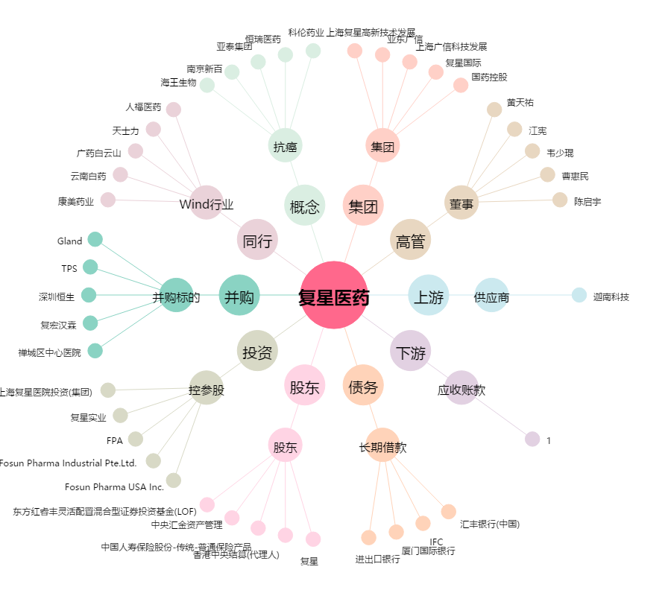
复星医药[600196.SH] - 关系概览图

